Ejercicio1

 | n | P(i) | I (E ) = -log10 P (E ) | H(E ) =-P(E ) log10 P(E )
2 | 1 | 0.027777777778 | 1.5563025008 | 0.043230625021
3 | 2 | 0.055555555556 | 1.2552725051 | 0.069737361395 | P(i ) | I ( E) | H ( E)
4 | 3 | 0.083333333333 | 1.079181246 | 0.089931770504 | 0.027777777778 | 56.026890028 | 1.5563025008
5 | 4 | 0.11111111111 | 0.95424250944 | 0.10602694549 |  | hart/sim
6 | 5 | 0.13888888889 | 0.85733249643 | 0.11907395784
7 | 6 | 0.16666666667 | 0.77815125038 | 0.12969187506
8 | 5 | 0.13888888889 | 0.85733249643 | 0.11907395784
9 | 4 | 0.11111111111 | 0.95424250944 | 0.10602694549
10 | 3 | 0.083333333333 | 1.079181246 | 0.089931770504
11 | 2 | 0.055555555556 | 1.2552725051 | 0.069737361395
12 | 1 | 0.027777777778 | 1.5563025008 | 0.043230625021
 | 36 |  | 12.182813766 | 0.98569319557
 |  |  | hart/sim | hart/sim

Ejercicio2
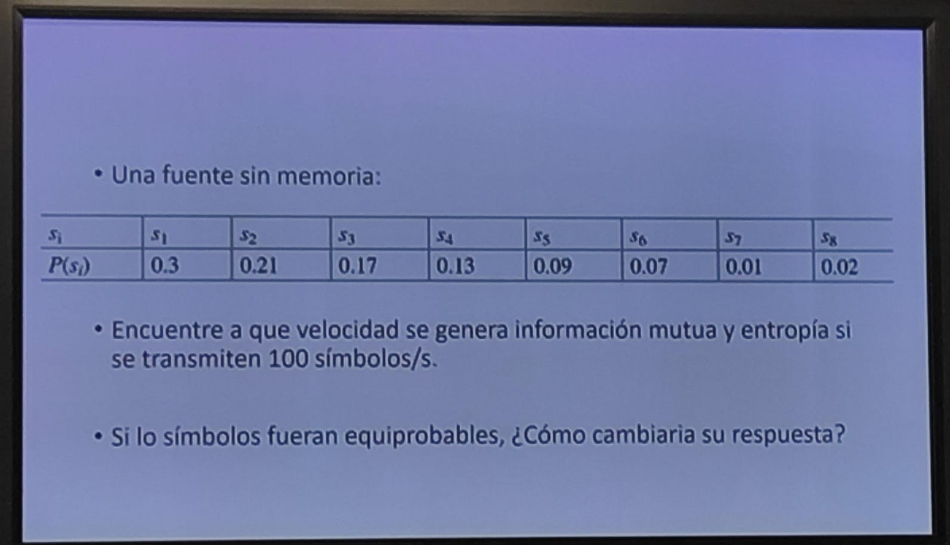
 | P( E) | I (E ) = -log2 P (E ) | H(E ) =-P(E ) log2 P(E ) |  | P( E) | I (E ) = -log2 P (E ) | H(E ) =-P(E ) log2 P(E )
s1 | 0.3 | 1.7369655942 | 0.52108967825 | s1 | 0.125 | 3 | 0.375
s2 | 0.21 | 2.251538767 | 0.47282314107 | s2 | 0.125 | 3 | 0.375
s3 | 0.17 | 2.5563933485 | 0.43458686925 | s3 | 0.125 | 3 | 0.375
s4 | 0.13 | 2.9434164716 | 0.38264414131 | s4 | 0.125 | 3 | 0.375
s5 | 0.09 | 3.4739311883 | 0.31265380695 | s5 | 0.125 | 3 | 0.375
s6 | 0.07 | 3.8365012677 | 0.26855508874 | s6 | 0.125 | 3 | 0.375
s7 | 0.01 | 6.6438561898 | 0.066438561898 | s7 | 0.125 | 3 | 0.375
s8 | 0.02 | 5.6438561898 | 0.1128771238 | s8 | 0.125 | 3 | 0.375
 | 1 | 29.086459017 | 2.5716684113 |  | 1 | 24 | 3
 |  | BIT/Simbolo | BIT/Simbolo |  |  | BIT/Simbolo | BIT/Simbolo

 |  | 2908.6459017 | 257.16684113 |  |  | 2400 | 300
 |  | BIT/seg | BIT/seg |  |  | BIT/seg | BIT/seg

Ejercicio3
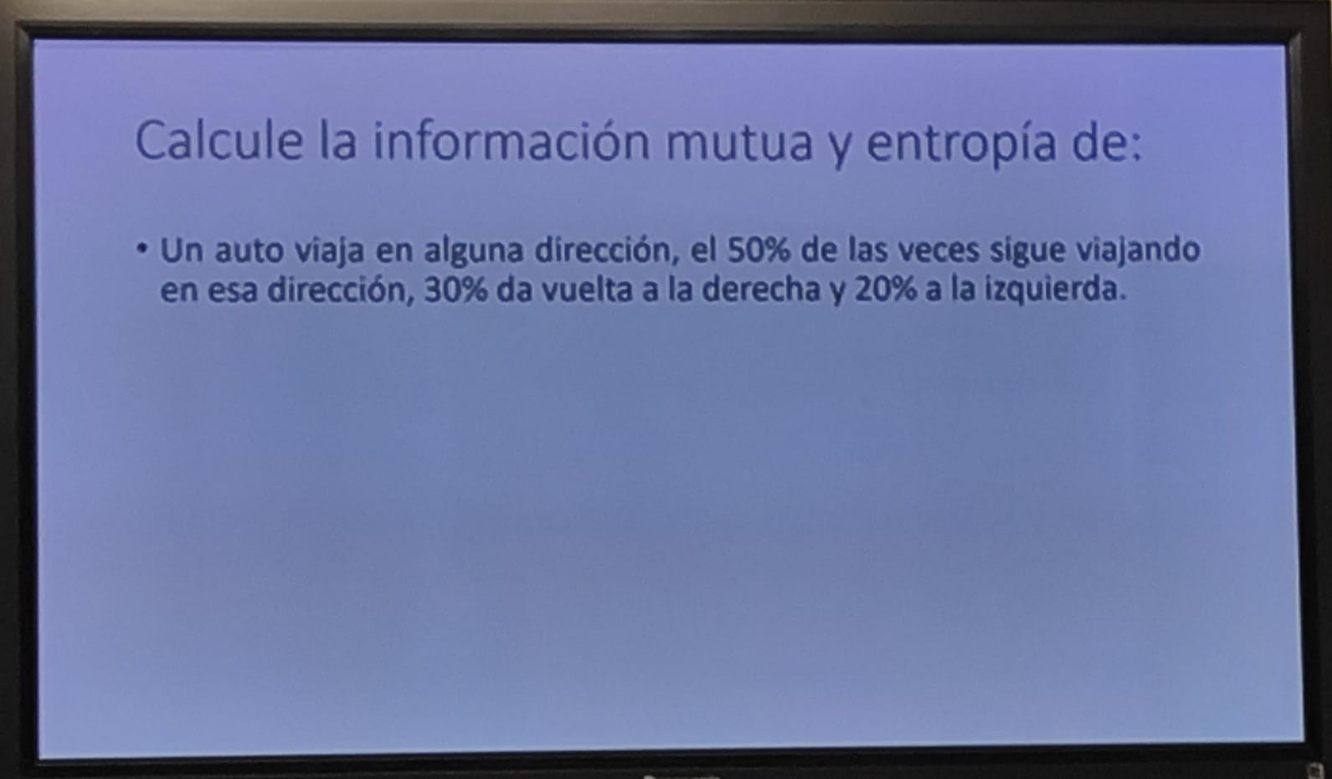
 | N | E | S | O |  | I (E ) = -ln P (E )
N | 0.5 | 0.3 | 0 | 0.2 | 1
E | 0.2 | 0.5 | 0.3 | 0 | 1
S | 0 | 0.2 | 0.5 | 0.3 | 1
O | 0.3 | 0 | 0.2 | 0.5 | 1
 |  |  |  |  |  | Nat/Transicion

